Métricas por Fonte de Info
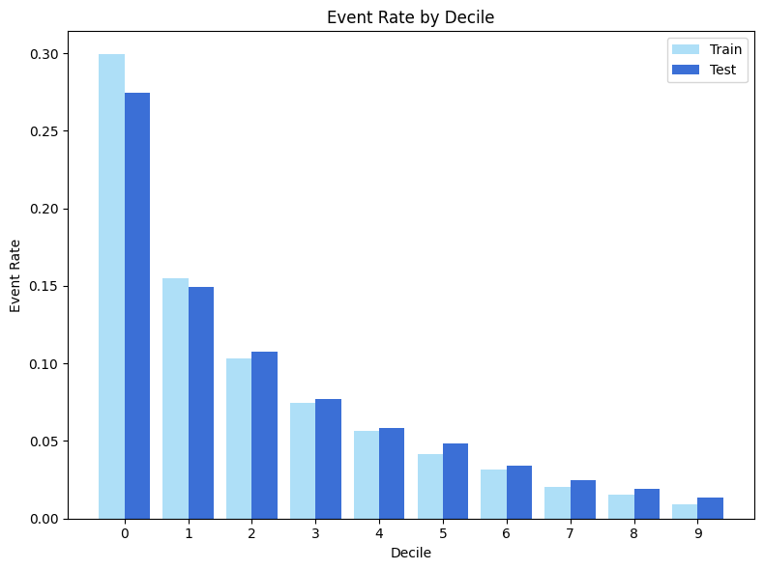
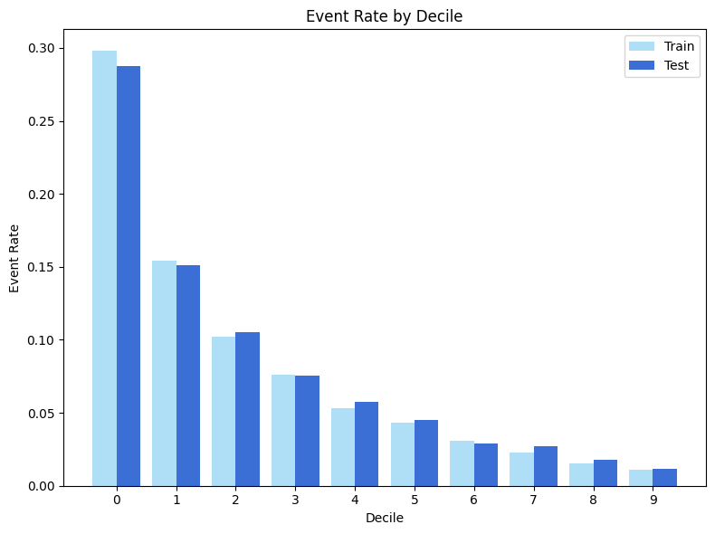
Fonte de Informação | Modelo | split | accuracy | precision | recall | auc | gini | ks
+ Installments payments | LGBM Optuna | Treino | 0.9202 | 0.6067 | 0.0336 | 0.7910 | 0.5820 | 0.4389
 |  | Teste | 0.9196 | 0.5408 | 0.0311 | 0.7724 | 0.5449 | 0.4121

Fonte de Informação | Modelo | split | accuracy | precision | recall | auc | gini | ks | Fonte de Informação | Modelo | split | accuracy | precision | recall | auc | gini | ks
Bureau | CatBoost | treino | 0.9201 | 0.6593 | 0.0207 | 0.7673 | 0.5347 | 0.3989 | + Credit Card | LGBM Optuna | Treino | 0.9202 | 0.6066 | 0.0318 | 0.7903 | 0.5806 | 0.4397
 |  | Teste | 0.9197 | 0.5861 | 0.0192 | 0.7616 | 0.5233 | 0.3898 |  |  | Teste | 0.9204 | 0.6230 | 0.0357 | 0.7771 | 0.5542 | 0.4142

01 - +Bureau |  |  |  |  |  |  |  |  | 03 - +Bureau+Installments+CreditCard

